更改後數據
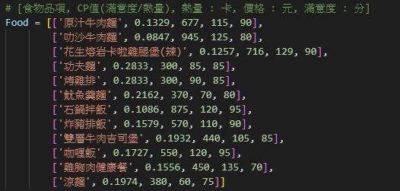
7天晚餐 | 熱量不超過4000 | 金額不超過800 | 第二天選擇相同品項滿意度降低0.85 | 求滿意度最高

品項 | 熱量 | 價格 | 喜愛程度 | 整體滿意度 (1/熱量)*20000+(1/價格)*1000+喜愛程度 | 第二天重複選的滿意度 (1/熱量)*20000+(1/價格)*2500+喜愛程度*0.85
拉沙牛肉麵 | 945 | 160 | 130 | 157.41 | 137.91
石鍋拌飯 | 875 | 140 | 120 | 150.00 | 132.00
花生雞腿堡 | 716 | 129 | 99 | 134.68 | 119.83
原汁牛肉麵 | 677 | 115 | 95 | 133.24 | 118.99
炸豬排飯 | 570 | 110 | 90 | 134.18 | 120.68
咖哩飯 | 550 | 120 | 88 | 132.70 | 119.50
雞胸肉餐 | 450 | 135 | 85 | 136.85 | 124.10
雙層牛肉 | 440 | 105 | 80 | 134.98 | 122.98
涼麵 | 380 | 60 | 75 | 144.30 | 133.05
魷魚羹 | 370 | 70 | 70 | 138.34 | 127.84
功夫面 | 300 | 65 | 60 | 142.05 | 133.05
考績排 | 300 | 60 | 55 | 138.33 | 130.08 | 0.00625 | 40 | 6400
平均 | 547.75 | 105.75 |  |  |  | 0.0071428571429 | 40 | 5600
 |  |  |  |  |  | 0.0077519379845 | 40 | 5160
 |  |  |  |  |  | 0.0086956521739 | 40 | 4600
 |  |  |  |  |  | 0.0090909090909 | 40 | 4400
 |  |  |  |  |  | 0.0083333333333 | 40 | 4800
 |  |  |  |  |  | 0.0074074074074 | 40 | 5400
 |  |  |  |  |  | 0.0095238095238 | 40 | 4200
 |  |  |  |  |  | 0.016666666667 | 40 | 2400
 |  |  |  |  |  | 0.014285714286 | 40 | 2800
 |  |  |  |  |  | 0.015384615385 | 40 | 2600
 |  |  |  |  |  | 0.016666666667 | 40 | 2400
 |  |  |  |  |  |  |  | 4230

